Kapak
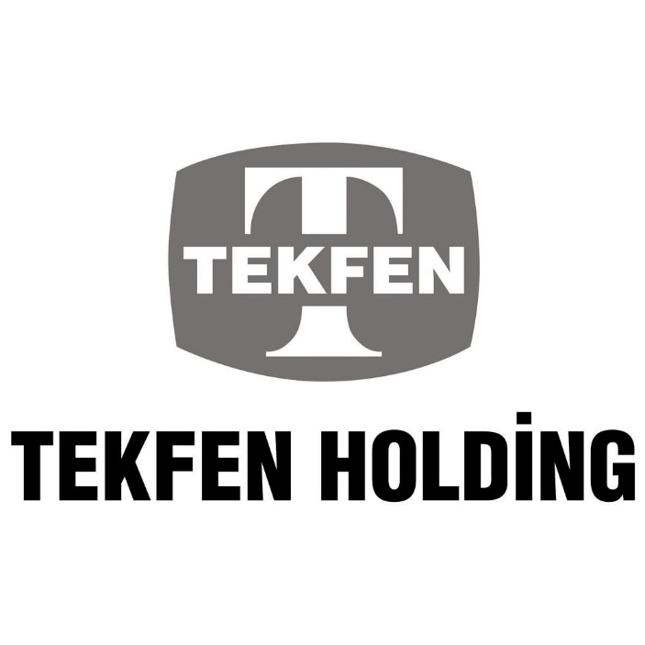

Özet Finansal ve Operasyonel Veriler

Tekfen Holding Yatırımcı İlişkileri
Çağlar Gülveren
Can Çimenser

